安裝 主程式
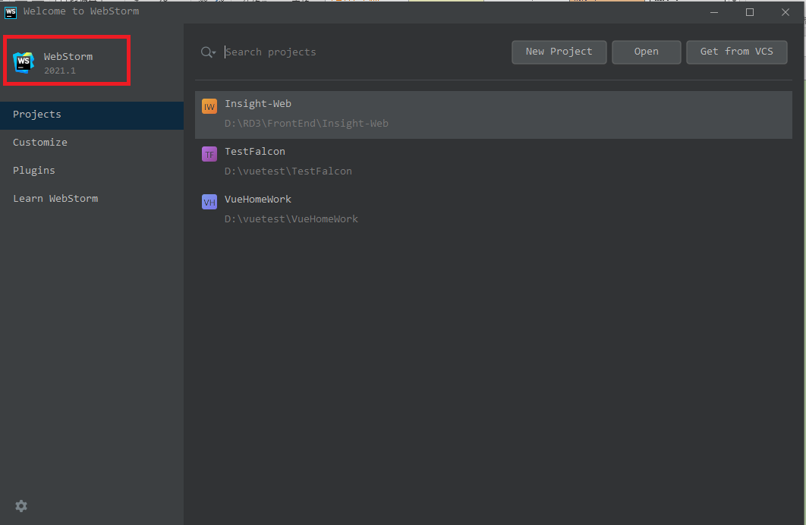
WebStorm 下載版本
https://www.jetbrains.com/webstorm/download/other.html

激活WebStorm
https://segmentfault.com/a/1190000040960400

安裝 prettier
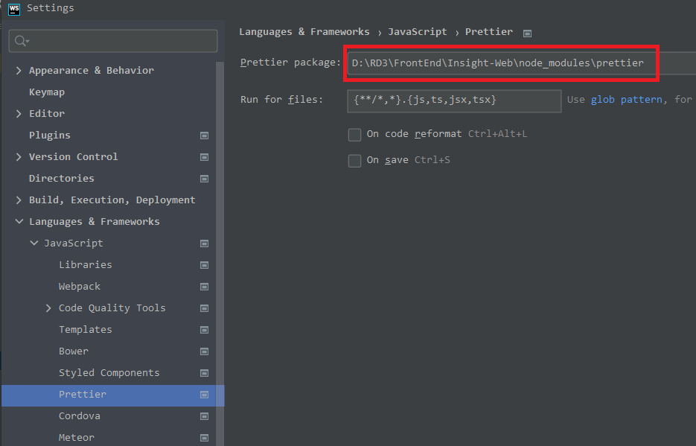
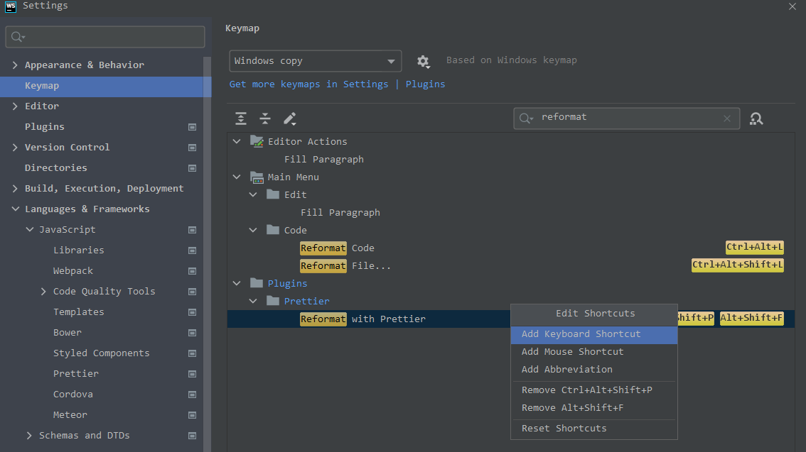
npm install --save-dev --save-exact prettier
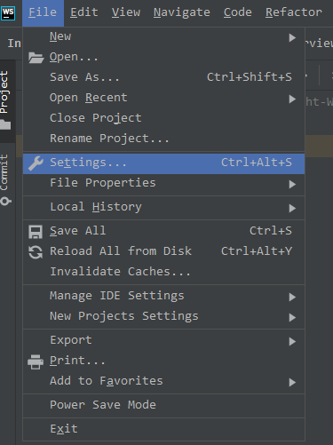

 | v

工作表1
